Рис 1-2 Довжини
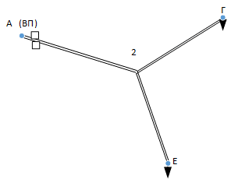
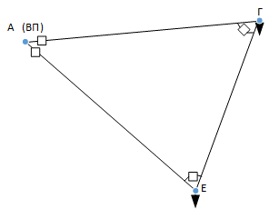
 |  |  |  |  |  | X | Y
 |  |  |  |  | А | 110 | 235
 |  |  |  |  | Б | 75 | 250
 |  | Ділянка | l, км | mm | В | 110 | 205 |  |  |  | Ділянка | l, км | mm
 |  | ВП-Г | 12.1 | 55.226805086 | Г | 165 | 240 |  |  |  | ВП-2 | 7.2 | 32.57299495
 |  | ВП-Е | 11.7 | 53.150729064 | Д | 95 | 280 |  |  |  | 2-Г | 6.2 | 28.301943396
 |  | Г-Е | 9.4 | 42.720018727 | Е | 150 | 200 |  |  |  | 2-Е | 5.8 | 26.570660511
 |  |  |  |  |  | 75 | 105 |  |  |  |  | 19.2
 |  |  |  |  | 1 | 147 | 238
 |  |  |  |  | 2 | 141 | 225

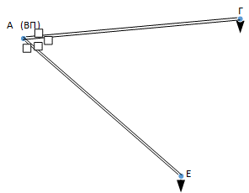
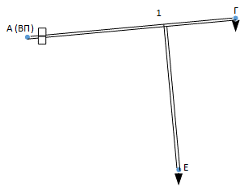
а
 |  | 2
 |  | Ділянка | l, км |  |  |  |  | Ділянка | l, км | mm
 |  | ВП-Г | 12.1 |  |  |  |  | ВП-1 | 12.1 | 37.121422387
 |  | ВП-Е | 11.7 |  |  |  |  | 1-Г | 11.7 | 18.110770276
 |  |  |  |  |  |  |  | 1-Е | 9.4 | 38.118237105
 |  |  |  |  |  |  |  |  | 33.2

 | 2
б |  |  |  |  |  | в

